COSTEO CITAS
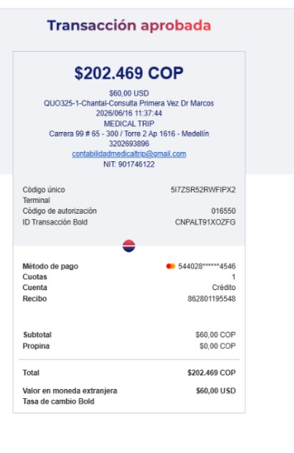
 |  |  |  |  |  |  |  | ESTADO DE CUENTA |  |  | LIBRO DIARIO CONTABLE
ARCHIVO DE DOCUMENTOS MÉDICOS | PAGOS-FACTURA | RESERVAS Y CONFIRMACION | SERVICIOS | PROVEEDOR | CANTIDAD | PRECIO UNITARIO EN DOLARES | PASAJERO 1 PRECIO EN DOLARES | PAGOS EN PESOS | RETENCIÓN EN LA FUENTE | PAGO TOTAL | PAGOS
 |  |  |  |  |  |  |  |  |  |  | PROVEEDOR - NOMBRE COMERCIAL | Fecha del pago | Valor del pago | Forma de pago de donde salió el dinero | Tipo de movimiento | Comentarios
Archivado | DMS403 | Confirmado | Entrevista Virtual primera vez Dr Marcos | Dr Marcos | 1 | 60 | 60 | $180,000 | $7,200 | $172,800 | Dr Marcos | 2026-06-16 | $172,800 | JURIDICA BANCOLOMBIA | TRANSFERENCIA BANCARIA

